المؤشرات الكلية

سوق العراق للاوراق المالية
جلسة الاحد 2025/12/28 |  |  |  | تقرير أسعار الأسهم المتداولة واخبار الشركات
الجلسة (232)
الاسهم المتداولة المدرجة و OTC |  |  | 3,100,406,350 |  |  | قيمة الأسهم المتداولة المدرجة و OTC |  | 2,247,061,995 |  |  | صفقات الشركات المدرجة وOTC | 1047
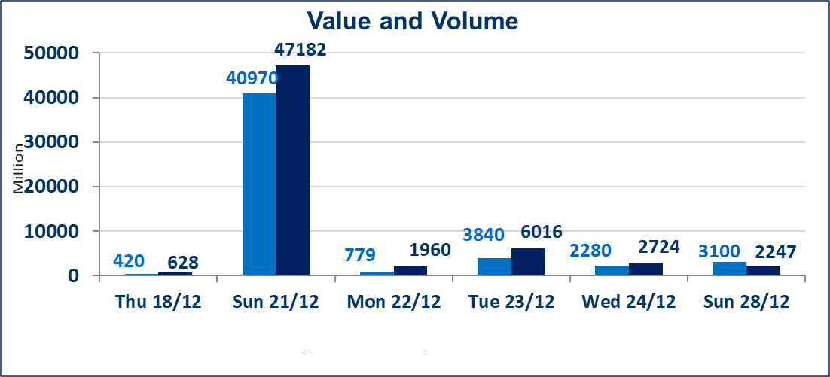
المؤشر60 ISX اليوم | 984.01 |  | نقطة |  |  | المؤشر15 ISX اليوم | 1204.74 | نقطة
المؤشر 60 ISX السابق | 988.42 |  | نقطة |  |  | المؤشر 15 ISX السابق | 1205.37 | نقطة
نسبة التغير | -0.45 |  | % |  |  | نسبة التغير | -0.05 | %
عدد النقاط | -4.41 |  | نقطة |  |  | عدد النقاط | -0.63 | نقطة

الشركات المدرجة | 104 | OTC | 14 | 118 |  | الشركات غير المتداولة المدرجة | 40 | OTC | 12 | 52
الشركات المتداولة | 47 | OTC | 2 | 49 |  | الشركات المرتفعة |  |  | 10
شركات الهيئة العامة |  |  |  | 7 |  | الشركات المنخفضة |  |  | 17
الموقوفة بقرار من هيأة الأوراق المالية |  |  |  | 10
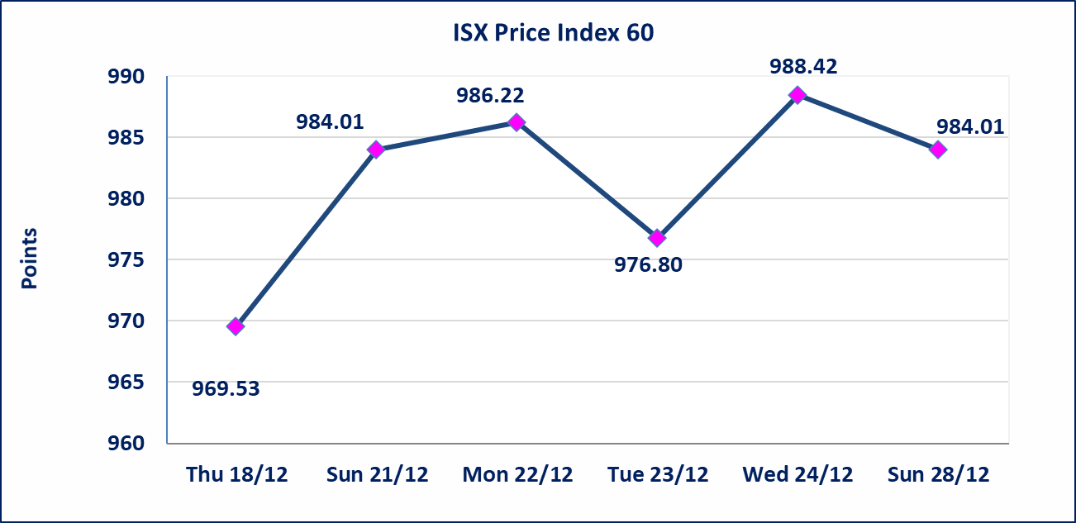 |  |  |  |  |  |  | 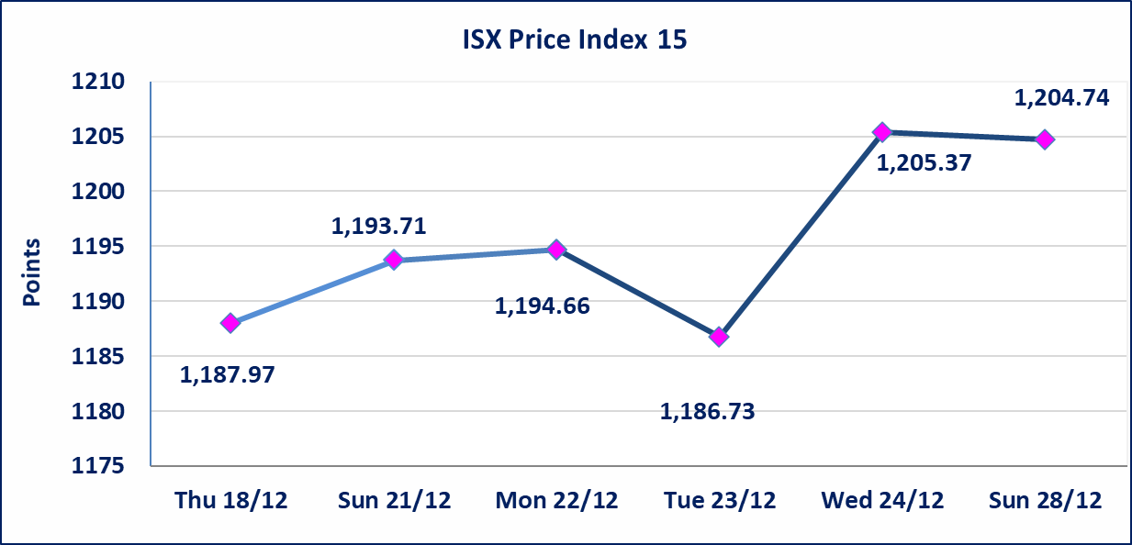

الاوامر الخاصة | نفذت شركة الكساب للوساطة أمر متقابل مقصود على أسهم شركة مصرف اسيا العراق بعدد أسهم (1,460,250,000) سهم بقيمة (1,138,995,000) دينار ، في زمن الجلسة الاضافي (بعد الساعة 1 ظهراً) وفقاً لاجراءات تنفيذ الصفقات الكبيرة.
سندات اعمار - الاصدارية الثالثة فئةمليون دينار CB50 | ايقاف التداول على سندات إعمار الاصدارية الثالثة فئة (مليون) دينار إعتباراً من جلسة الاربعاء 2025/12/24 لقرب استحقاق الفائدة نصف سنوية 2025/12/30.
* | استنادا الى قرار مجلس المحافظين لسوق العراق للاوراق المالية ستكون اخر جلسة تداول لعام 2025 يوم الثلاثاء 2025/12/30 واول جلسة تداول لعام 2026 يوم الاحد 2026/1/4.
سندات اعمار - الاصدارية الثالثة فئة 500 الف دينار CB45 | ايقاف التداول على سندات إعمار الاصدارية الثالثة فئة (500) الف دينار إعتباراً من جلسة الثلاثاء 2025/12/16 لكون تاريخ الاطفاء 2025/12/30.
الحد الأعلى والادنى للتغير في السعر | نسبة التغير في المنصة النظامية (15%)، نسبة التغير في المنصة الثانية (20%)، نسبة التغير في المنصة الثالثة (5%) إرتفاعاً وإنخفاضاً من سعر الاغلاق السابق.
Web site : www.isx-iq.net E-mail : info-isx@isx-iq.net |  |  |  |  | 07834000034 - 07711211522 : ص . ب :3607 العلوية الهاتف |  |  |  |  |  | بغداد /الكرادة/ قرب المسرح الوطني /مجاور مصرف الخليج التجاري

نسبة التغير
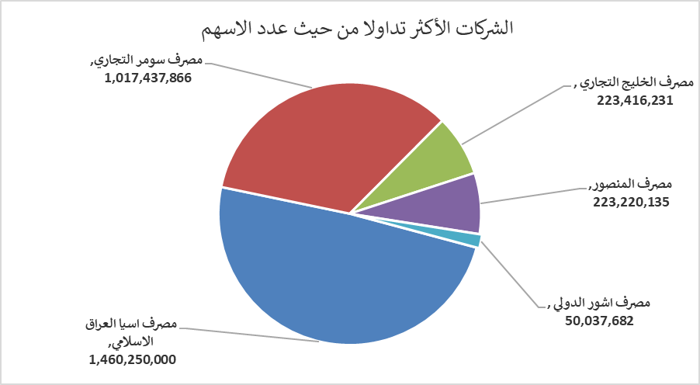
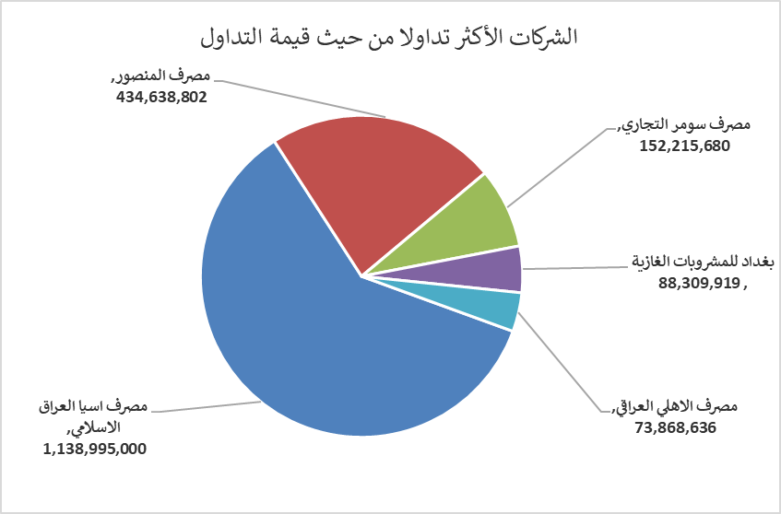
الشركات الأكثر ارتفاعاً وانخفاضاً

نسبة التغير لاسعار الاغلاق الاكثر ارتفاعاً |  |  |  | نسبة التغير لاسعار الاغلاق الاكثر انخفاضاً
اسم الشركة | اغلاق | التغير(%) | الاسهم المتداولة | اسم الشركة | اغلاق | التغير (%) | الاسهم المتداولة
مصرف سومر التجاري | 0.150 | 7.14 | 1,017,437,866 | مصرف الانصاري | 0.100 | -16.67 | 2,000,000
العراقية لانتاج وتسويق اللحوم | 5.000 | 6.38 | 771,329 | العراقية لصناعات الكارتون | 2.700 | -9.70 | 140,387
مصرف الخليج التجاري | 0.300 | 3.45 | 223,416,231 | مدينة العاب الكرخ السياحية | 4.200 | -8.70 | 100,000
الخازر لانتاج المواد الانشائية | 1.300 | 2.36 | 110,000 | مصرف اشور الدولي | 0.300 | -6.25 | 50,037,682
العراقية لانتاج البذور | 5.070 | 1.40 | 1,259,384 | فندق فلسطين | 24.000 | -4.95 | 534,407

الشركات الاكثر نشاطا حسب الاسهم المتداولة (حجم التداول) |  |  |  | الشركات الاكثر نشاطا حسب القيمة المتداولة
اسم الشركة | اغلاق | التغير(%) | الاسهم المتداولة | اسم الشركة | اغلاق | التغير (%) | القيمة المتداولة
مصرف اسيا العراق الاسلامي | 0.780 | 0.00 | 1,460,250,000 | مصرف اسيا العراق الاسلامي | 0.780 | 0.00 | 1,138,995,000
مصرف سومر التجاري | 0.150 | 7.14 | 1,017,437,866 | مصرف المنصور | 1.960 | 0.51 | 434,638,802
مصرف الخليج التجاري | 0.300 | 3.45 | 223,416,231 | مصرف سومر التجاري | 0.150 | 7.14 | 152,215,680
مصرف المنصور | 1.960 | 0.51 | 223,220,135 | بغداد للمشروبات الغازية | 5.760 | -0.86 | 88,309,919
مصرف اشور الدولي | 0.300 | -6.25 | 50,037,682 | مصرف الاهلي العراقي | 4.880 | -0.41 | 73,868,636

